RAT
RAT - RELATÓRIO DE ATENDIMENTO
EXECUÇÃO DOS SERVIÇOS
Número da solicitação |  | Data/hora Abertura |  |  | Contrato de Manutenção |  |  | Contratada
250078497 |  | 2025-05-15 |  |  | 2025.7421.1507 |  |  | MAFFENG ENGENHARIA E MANUTENÇÃO
Sinistro |  | Prazo de atendimento |  |  | Tipo de Manutenção |  |  | Nível de Ocorrência
(Sim/Não) |  |  |  |  | (Preventiva/Corretiva) |  |  | (Emergencial/Urgente/Normal)
Não |  | 2025-06-14 |  |  | Preventiva |  |  | Normal
Prefixo / SB - Dependência Beneficiada |  |  |  |  | Endereço
1772/00 | CHAPADA GUIMARAES |  |  |  | PCA.DOM WUNIBALDO,436
Informações de Contato |  |  |  |  | Matrícula / Nome - Funcionário Solicitante
Responsável |  |  |  |  | F2190439 - SISTEMA
SERVIÇOS SOLICITADOS - Portal de Manutenção
Descrição do serviço, Tipo, Quantidade, Local de Atendimento e Prioridade* |  |  |  |  |  |  |  |  | Situação (Código**)
Levantamento Preventivo |  |  |  |  |  |  |  |  | 4
* Preencher com as informações do Portal de Manutenção da DISEC. ** Preencher o campo situação com os códigos a seguir: 1. Serviço concluído sem pendências; 2. Serviço cancelado pelo demandante; 3. Atendimento Parcial; 4. Confecção de orçamento, para execução do serviço demanda autorização por parte do CESUP Suprimentos; 5. Não Atendido. 6. Mitigação de Riscos ou primeiro atendimento
ORÇAMENTO DOS SERVIÇOS REALIZADOS
ITEM | DESCRIÇÃO |  |  |  |  |  | QTD. | UND. | VALOR UNITÁRIO | VALOR TOTAL
1.2 | DESLOCAMENTO |  |  |  |  |  | 133.00 | KM | 2,49 | 331.17
1.1 | CHAMADO |  |  |  |  |  | 1.00 | UN | 80,52 | 80.52
17.4 | PINTURA EM LÁTEX ACRÍLICA STANDARD FOSCA SEM EMASSAMENTO, 3 DEMÃOS, COM APLICAÇÃO DE SELADOR PARA EXTERIOR |  |  |  |  |  | 160.02 | M² | 13,74 | 2198.67
17.5 | EMASSAMENTO DE PAREDE OU TETO EXTERNO COM MASSA ACRÍLICA COM DUAS DEMÃOS |  |  |  |  |  | 2.00 | M² | 17,41 | 34.82
17.9 | PINTURA AUTOMOTIVA |  |  |  |  |  | 40.90 | M² | 37,98 | 1553.38
14.7 | RECUPERAÇÃO DE ESTRUTURAS METÁLICAS DE PÓRTICOS DE ACESSO, TOTENS, LETREIROS, MEDALHÕES, BANDEIRAS E BRISES |  |  |  |  |  | 2.50 | M² | 97,67 | 244.18
17.8 | PINTURA PARA PISO A BASE DE RESINA ACRÍLICA - PISO, FAIXAS DE DEMARCAÇÃO DE VAGAS, PNE, CARRO FORTE E SIMILARES |  |  |  |  |  | 83.60 | M² | 26,07 | 2179.45
17.1 | PINTURA EM ESMALTE SINTÉTICO STANDARD EM ESTRUTURA METÁLICA COM DUAS DEMÃOS |  |  |  |  |  | 12.00 | M² | 30,57 | 366.84
13.12 | DESLOCAMENTO OU REMANEJAMENTO DE MOBILIÁRIO DENTRO DA AGÊNCIA |  |  |  |  |  | 5.00 | UN | 10,71 | 53.55
29.6 | PISO TÁTIL DE BORRACHA - DIRECIONAL OU ALERTA (POR PLACA) |  |  |  |  |  | 9.00 | UN | 19,8 | 178.20
2.12 | RETIRADA DE PISO TÁTIL COM LIMPEZA |  |  |  |  |  | 0.90 | M² | 40,4 | 36.36
17.7 | PINTURA EM ESMALTE SINTÉTICO PARA MADEIRA COM DUAS DEMÃOS, SEM EMASSAMENTO |  |  |  |  |  | 5.67 | M² | 33,35 | 189.09
17.3 | PINTURA TEXTURIZADA EM PAREDE OU TETO INTERNA OU EXTERNA |  |  |  |  |  | 4.20 | M² | 20,7 | 86.94
RESUMO DO ORÇAMENTO DOS SERVIÇOS SOLICITADOS
Data / Hora Conclusão |  |  |  |  | Valor de Materiais + Mão de Obra |  |  | Valor Total
2025-06-14 |  |  |  |  | R$ 3,389.02 | + | R$ 4,144.16 | R$ 7,533.18
Observações

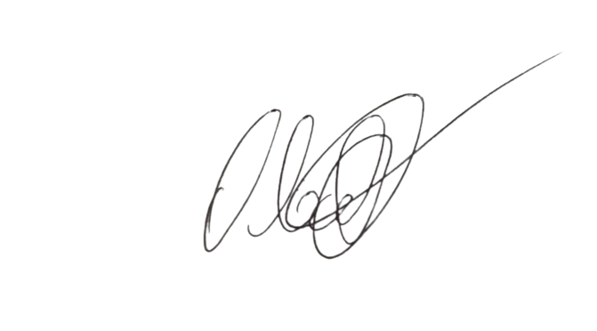

 | ________________________________________________ |  |  |  |  |  | ___________________________________________________________________________________


 | VISTO REPRESENTANTE DA EMPRESA CONTRATADA |  |  |  |  |  | CARIMBO E VISTO DA DEPENDÊNCIA

TÉCNICO |  |  |  |  |  |  |  | ENGENHEIRO
 |  |  |  |  |  |  |  | ______________________________________
AUXILIAR

Data e hora | 2025-06-14 |  | Data e hora | 2025-06-14 |  |  |  | RESPONSÁVEL TÉCNICO
CHEGADA |  |  | SAÍDA |  |  |  |  | CARIMBO - NÚMERO / VISTO DO CREA

O RAT deverá ser emitido em 3 vias sendo, a 1º para a dependência beneficiada, a 2º para a empresa contratada e a 3º CESUP Suprimentos

